LEVY
Parámetro | Valor | Aleatorio | Dato | Indicador | Calculado de datos | Cálculo paramétrico
miu | 0 | 0.62203799297 | 4.1149968912 | media | 497.21719525 | inf
c | 1 | 0.38180662094 | 1.3074000085 | varianza | 53353069.504 | inf
 |  | 0.84450420272 | 25.994897293 | desviación | 7304.3185516 | inf
 |  | 0.11707583403 | 0.40716445017 | asimetria | 21.770639982 | undefined
 |  | 0.063401065906 | 0.29018279983 | curtosis | 504.52579734 | undefined
 |  | 0.25472838318 | 0.77090112416 | mediana | 2.2807887397 | 2.1981093383
 |  | 0.12349471636 | 0.42150881763 | moda |  | 0.33333333333
 |  | 0.38055329729 | 1.3005359558
$$E[x]$$
 |  | 0.91869591205 | 95.972765821 | Momentos no centrados
$$E[x^{2}]$$
 |  | 0.57559185837 | 3.1906532747 |  | 497.21719525
$$E[x^{3}]$$
 |  | 0.9578270784 | 357.60864397 |  | 53575571.056
$$E[x^{4}]$$
 |  | 0.55187172596 | 2.8250606505 |  | 8.5520679108E+12
 |  | 0.41314731547 | 1.4931489878 |  | 1.4530875742E+18
 |  | 0.43842494041 | 1.6655525986
$$μ_{1}$$
 |  | 0.52451580786 | 2.469106361 | Momentos centrados
$$μ_{2}$$
 |  | 0.45618451944 | 1.8010231192 |  | 0
$$μ_{3}$$
 |  | 0.95336376113 | 292.37353799 |  | 53328346.117
$$μ_{4}$$
 |  | 0.70689323483 | 7.0721390326 |  | 8.4723976742E+12
 |  | 0.017950190475 | 0.17853942681 |  | 1.4361579213E+18
 |  | 0.72338944952 | 7.982869789
 |  | 0.91369787445 | 85.140887343
 |  | 0.25926313067 | 0.78573890303
 |  | 0.62683533478 | 4.2305340856
 |  | 0.53138068653 | 2.5526449848
 |  | 0.85905472668 | 31.712004374
 |  | 0.75853495201 | 10.582237674
 |  | 0.12514949879 | 0.42523113866
 |  | 0.35594133893 | 1.1734853135
 |  | 0.70304351934 | 6.881124621
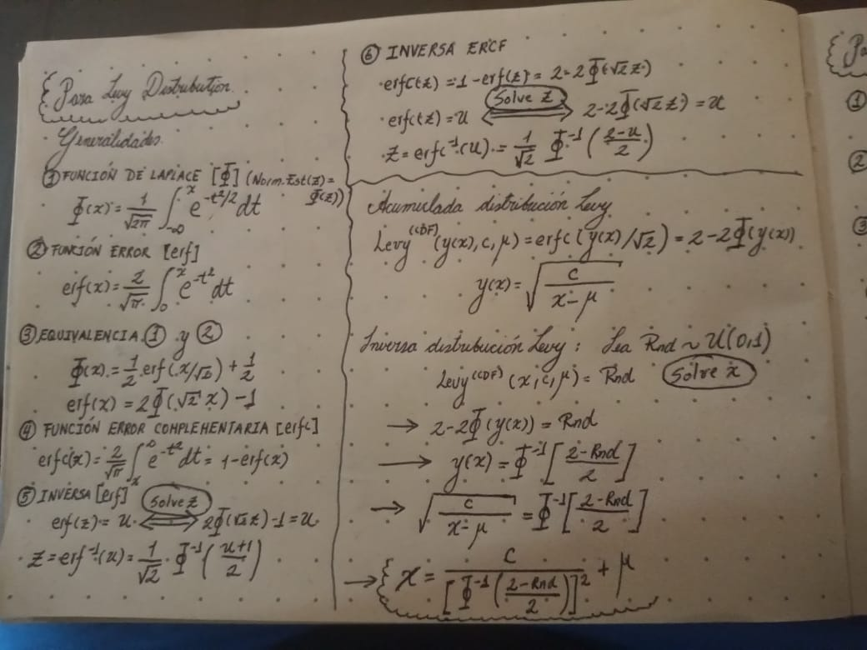
 |  | 0.22415691727 | 0.67679217923
 |  | 0.070316305888 | 0.3052856146
 |  | 0.77424174874 | 12.154802845
 |  | 0.70873599425 | 7.1662621459
 |  | 0.0077982993227 | 0.14125852099
 |  | 0.42276307271 | 1.5561257437
 |  | 0.40961101755 | 1.4707408167
 |  | 0.87907138543 | 43.199233277
 |  | 0.97596069053 | 1101.2976303
 |  | 0.047601927173 | 0.25484299437
 |  | 0.4952492792 | 2.1500672972
 |  | 0.66141035068 | 5.2133588575
 |  | 0.086629820751 | 0.34060986991
 |  | 0.35778722545 | 1.1825290794
 |  | 0.77823522314 | 12.608815785
 |  | 0.31116801263 | 0.97493287675
 |  | 0.9233911129 | 108.13939961
 |  | 0.075508191362 | 0.31655320179
 |  | 0.4257948007 | 1.5766254393
 |  | 0.81515313315 | 18.296694589
 |  | 0.39880367729 | 1.4046314949
 |  | 0.90261609373 | 66.794481966
 |  | 0.82021571104 | 19.360883555
 |  | 0.46988068108 | 1.9147677078
 |  | 0.97560763961 | 1069.638769
 |  | 0.54039756224 | 2.6680652767
 |  | 0.31882066607 | 1.0062606146
 |  | 0.7217019294 | 7.882217925
 |  | 0.40763412707 | 1.4583842083
 |  | 0.42673039345 | 1.5830159914
 |  | 0.89426495419 | 56.609322333
 |  | 0.34085458973 | 1.1022752153
 |  | 0.7935139149 | 14.595717105
 |  | 0.9218523857 | 103.90977147
 |  | 0.73579920865 | 8.7832368992
 |  | 0.37815490417 | 1.2875124469
 |  | 0.89179469801 | 54.03901802
 |  | 0.36823270551 | 1.2351477856
 |  | 0.27238881598 | 0.83009774732
 |  | 0.72055555763 | 7.8148796374
 |  | 0.79939270209 | 15.483794444
 |  | 0.21970681729 | 0.66388492684
 |  | 0.76682712664 | 11.372855008
 |  | 0.37249457573 | 1.2573464263
 |  | 0.5820917445 | 3.3017988852
 |  | 0.19462318622 | 0.59443514135
 |  | 0.42727834265 | 1.5867729903
 |  | 0.82659310852 | 20.836362807
 |  | 0.72770024019 | 8.2485293387
 |  | 0.12586347235 | 0.426840427
 |  | 0.98253853707 | 2087.6107655
 |  | 0.47679255412 | 1.9755401848
 |  | 0.62247440859 | 4.1253260462
 |  | 0.53830607585 | 2.6406942404
 |  | 0.53549518931 | 2.6044851357
 |  | 0.91022891803 | 78.662625474
 |  | 0.32412777962 | 1.028576496
 |  | 0.37890946833 | 1.2915940822
 |  | 0.90771561433 | 74.418366053
 |  | 0.6301464114 | 4.3129053214
 |  | 0.45178929789 | 1.7662884303
 |  | 0.84541702125 | 26.306784168
 |  | 0.93743849925 | 162.32085781
 |  | 0.19985689782 | 0.6084872392
 |  | 0.7586543984 | 10.593051301
 |  | 0.79441818251 | 14.727379606
 |  | 0.30589741769 | 0.95391940921
 |  | 0.82940757831 | 21.540754654
 |  | 0.37112569029 | 1.2501689222
 |  | 0.2055126594 | 0.62392412452
 |  | 0.92164191555 | 103.35052522
 |  | 0.12977519628 | 0.43569347463
 |  | 0.79624061027 | 14.998072368
 |  | 0.68000384295 | 5.878151542
 |  | 0.24358721973 | 0.73544929521
 |  | 0.30239691882 | 0.94020843798
 |  | 0.048867970372 | 0.25773974823
 |  | 0.91388159424 | 85.505970747
 |  | 0.7732328951 | 12.043884736
 |  | 0.029275068106 | 0.21046584669
 |  | 0.52261607708 | 2.4466177792
 |  | 0.56354994312 | 2.9976482708
 |  | 0.21557077774 | 0.6520543332
 |  | 0.6366756815 | 4.4819684692
 |  | 0.99008722743 | 6478.396021
 |  | 0.1013559798 | 0.37256764189
 |  | 0.05956603651 | 0.28173565953
 |  | 0.92235640242 | 105.26754266
 |  | 0.072953792056 | 0.31101508484
 |  | 0.61791776152 | 4.0192115621
 |  | 0.29788309217 | 0.92280959922
 |  | 0.96940295555 | 679.68580681
 |  | 0.6801050388 | 5.8820894085
 |  | 0.4845203255 | 2.0463626852
 |  | 0.63450563871 | 4.424775542
 |  | 0.91940071379 | 97.664442565
 |  | 0.050092878641 | 0.26052880432
 |  | 0.54478833322 | 2.7267504459
 |  | 0.4204306938 | 1.5405685236
 |  | 0.78988193252 | 14.083906428
 |  | 0.89494273888 | 57.346447145
 |  | 0.41542317352 | 1.507780527
 |  | 0.41934519327 | 1.5333905306
 |  | 0.35092042251 | 1.1492588126
 |  | 0.16620158792 | 0.52168247462
 |  | 0.57460399312 | 3.1742035984
 |  | 0.16259875494 | 0.51284956525
 |  | 0.98774685044 | 4239.8501821
 |  | 0.22919952137 | 0.69164803868
 |  | 0.89216918617 | 54.417344421
 |  | 0.67449365951 | 5.6692374793
 |  | 0.50607828294 | 2.2615878409
 |  | 0.60011459504 | 3.63870436
 |  | 0.10557188055 | 0.38178331369
 |  | 0.44236466098 | 1.6945107473
 |  | 0.70502791853 | 6.9786530188
 |  | 0.01547952553 | 0.17061778873
 |  | 0.62473200643 | 4.1793342735
 |  | 0.99818970775 | 194259.37847
 |  | 0.52407163693 | 2.4638244361
 |  | 0.14017351736 | 0.45954756975
 |  | 0.038567390607 | 0.23365458593
 |  | 0.061269809896 | 0.28549613113
 |  | 0.35025034707 | 1.146066224
 |  | 0.89888137492 | 61.927375053
 |  | 0.99161574897 | 9055.982857
 |  | 0.91169918475 | 81.315224173
 |  | 0.94425286257 | 204.51603743
 |  | 0.50067077184 | 2.2050020855
 |  | 0.66777143425 | 5.4282919239
 |  | 0.57432656228 | 3.1696043783
 |  | 0.92014738988 | 99.505715151
 |  | 0.69187315191 | 6.3667886414
 |  | 0.24224298922 | 0.73126486117
 |  | 0.19678057746 | 0.60020099899
 |  | 0.18539496937 | 0.57017809061
 |  | 0.25802577624 | 0.78166614038
 |  | 0.62246029947 | 4.1249915506
 |  | 0.24243085045 | 0.73184847833
 |  | 0.36196014563 | 1.2032522145
 |  | 0.90225206853 | 66.295421184
 |  | 0.64304191501 | 4.6558009714
 |  | 0.26029881369 | 0.78916193673
 |  | 0.92489576393 | 112.52928394
 |  | 0.59540025403 | 3.546232697
 |  | 0.37652854716 | 1.278763704
 |  | 0.325279588 | 1.0334854487
 |  | 0.81098692583 | 17.484299616
 |  | 0.55987925115 | 2.9419263633
 |  | 0.43056282603 | 1.6095159662
 |  | 0.017190379659 | 0.17615458733
 |  | 0.6998997168 | 6.7305528058
 |  | 0.263814017 | 0.80087680864
 |  | 0.34068878034 | 1.1015184221
 |  | 0.094057756715 | 0.35669476892
 |  | 0.19023929316 | 0.58283091675
 |  | 0.97909144331 | 1455.9034839
 |  | 0.20789908445 | 0.63051849407
 |  | 0.90438252478 | 69.297658223
 |  | 0.43333162783 | 1.6289897861
 |  | 0.46094549297 | 1.8395953663
 |  | 0.2666865415 | 0.810562578
 |  | 0.74498778165 | 9.4525931225
 |  | 0.74725892368 | 9.6293848904
 |  | 0.49887747563 | 2.1866356618
 |  | 0.79757968322 | 15.201646449
 |  | 0.96456893472 | 506.78772644
 |  | 0.52211066063 | 2.4406795214
 |  | 0.49119124973 | 2.1100798394
 |  | 0.71087171962 | 7.2776066346
 |  | 0.82308132143 | 20.004149348
 |  | 0.74484963011 | 9.441991026
 |  | 0.86177366957 | 32.985163497
 |  | 0.79236617449 | 14.431075082
 |  | 0.71053016262 | 7.2596342649
 |  | 0.83792577226 | 23.900785066
 |  | 0.33893756286 | 1.0935585266
 |  | 0.82773350173 | 21.117617119
 |  | 0.55029097604 | 2.8027207932
 |  | 0.47054276946 | 1.92048762
 |  | 0.89571578812 | 58.204783714
 |  | 0.79098642904 | 14.236730298
 |  | 0.2803187225 | 0.85796846307
 |  | 0.28223941389 | 0.86484616369
 |  | 0.52793048168 | 2.5102075541
 |  | 0.56656431982 | 3.0444638871
 |  | 0.94208017093 | 189.43562653
 |  | 0.34407890031 | 1.1171005926
 |  | 0.7260899552 | 8.1478253934
 |  | 0.82818254956 | 21.229905078
 |  | 0.74911589895 | 9.7775169242
 |  | 0.26657216706 | 0.81017495995
 |  | 0.54105627723 | 2.676762841
 |  | 0.65374984166 | 4.9700518486
 |  | 0.3441602398 | 1.1174772891
 |  | 0.050185618038 | 0.26073944917
 |  | 0.32502586916 | 1.0324020722
 |  | 0.37642184936 | 1.2781920497
 |  | 0.66679621684 | 5.3945411975
 |  | 0.9556846706 | 323.83606982
 |  | 0.40649751494 | 1.4513342055
 |  | 0.95871406635 | 373.15393209
 |  | 0.46601349538 | 1.8817762883
 |  | 0.87514835416 | 40.50639383
 |  | 0.48339070276 | 2.0358138923
 |  | 0.52857658773 | 2.518084342
 |  | 0.4804316525 | 2.0085027163
 |  | 0.18001518835 | 0.55632864652
 |  | 0.13460322915 | 0.44670874351
 |  | 0.32726931456 | 1.0420217587
 |  | 0.88820228306 | 50.600766867
 |  | 0.048167773329 | 0.25613949831
 |  | 0.2122225371 | 0.6425910819
 |  | 0.6514926772 | 4.9013982688
 |  | 0.14933793972 | 0.48100037633
 |  | 0.089435767646 | 0.34668053771
 |  | 0.69355449509 | 6.4406292359
 |  | 0.72913533431 | 8.3397939123
 |  | 0.23334807246 | 0.70405865374
 |  | 0.73702997383 | 8.868844264
 |  | 0.31767426749 | 1.0015044517
 |  | 0.61791367549 | 4.0191181027
 |  | 0.15485211383 | 0.49412215606
 |  | 0.16171259199 | 0.51068922648
 |  | 0.16312580288 | 0.51413670142
 |  | 0.24754067562 | 0.74787025645
 |  | 0.95052818681 | 259.78098115
 |  | 0.37694294435 | 1.2809866089
 |  | 0.36629380339 | 1.2251912289
 |  | 0.36772663378 | 1.2325405231
 |  | 0.78073259286 | 12.905427767
 |  | 0.65004523012 | 4.8580689382
 |  | 0.059960902147 | 0.28260836317
 |  | 0.25092136558 | 0.75862948535
 |  | 0.87696816881 | 41.723532046
 |  | 0.5420122145 | 2.6894512285
 |  | 0.79518887369 | 14.840972193
 |  | 0.61751971439 | 4.0101210823
 |  | 0.61048156114 | 3.8539465147
 |  | 0.085538854518 | 0.33825064843
 |  | 0.54031239949 | 2.6669435114
 |  | 0.22269520901 | 0.67253187731
 |  | 0.57132529021 | 3.1204162586
 |  | 0.68456010926 | 6.0592199101
 |  | 0.26246472641 | 0.79636232595
 |  | 0.026933705557 | 0.20428776994
 |  | 0.33426112144 | 1.0725945308
 |  | 0.491836058 | 2.1163704832
 |  | 0.34599447169 | 1.1260075515
 |  | 0.31174843253 | 0.97727462027
 |  | 0.95332514476 | 291.88939676
 |  | 0.090699319748 | 0.34941608122
 |  | 0.55167624854 | 2.8222853469
 |  | 0.86911143072 | 36.825845462
 |  | 0.15354390644 | 0.49099385169
 |  | 0.036990985467 | 0.22984137591
 |  | 0.79444578341 | 14.731425675
 |  | 0.93802201026 | 165.39799963
 |  | 0.7702230533 | 11.721602973
 |  | 0.76539411342 | 11.230212166
 |  | 0.6957566178 | 6.5391969973
 |  | 0.22862768561 | 0.68995084624
 |  | 0.84790226775 | 27.18456775
 |  | 0.56670117007 | 3.046612369
 |  | 0.38170304334 | 1.3068312161
 |  | 0.15699178914 | 0.49925969974
 |  | 0.36832449679 | 1.2356213375
 |  | 0.30331530813 | 0.94378700349
 |  | 0.16250423523 | 0.51261891221
 |  | 0.63138275834 | 4.3442316699
 |  | 0.68496937452 | 6.0758694468
 |  | 0.35336449099 | 1.1609842216
 |  | 0.366829597 | 1.2279338074
 |  | 0.76849828046 | 11.54255857
 |  | 0.71145597898 | 7.3084977098
 |  | 0.45211924548 | 1.7688674392
 |  | 0.42222147386 | 1.5524967948
 |  | 0.53831609787 | 2.6408245173
 |  | 0.60425824771 | 3.7227156349
 |  | 0.90420368482 | 69.037912268
 |  | 0.77590349521 | 12.340778473
 |  | 0.080655484844 | 0.32769227255
 |  | 0.36841631741 | 1.2360952398
 |  | 0.92596018212 | 115.79771939
 |  | 0.80257645659 | 15.998197334
 |  | 0.97971587121 | 1546.9412742
 |  | 0.0015180196186 | 0.099437046414
 |  | 0.71870421385 | 7.7078631128
 |  | 0.16176751591 | 0.51082298466
 |  | 0.28460847987 | 0.8733994526
 |  | 0.42728113213 | 1.5867921433
 |  | 0.17666463475 | 0.54780688639
 |  | 0.28515250151 | 0.87537461958
 |  | 0.3510286749 | 1.1497754711
 |  | 0.71598308294 | 7.5543480449
 |  | 0.89483498266 | 57.228303363
 |  | 0.48595286472 | 2.0598391313
 |  | 0.57034620923 | 3.1045914633
 |  | 0.44326954638 | 1.7012472764
 |  | 0.16117760574 | 0.50938730833
 |  | 0.22905337089 | 0.6912139602
 |  | 0.70105443798 | 6.7853067959
 |  | 0.8920367428 | 54.283093576
 |  | 0.32264262863 | 1.0222817202
 |  | 0.83784612449 | 23.876981221
 |  | 0.52640395767 | 2.4917243256
 |  | 0.66931820294 | 5.4824358025
 |  | 0.3726801174 | 1.2583227693
 |  | 0.19856957094 | 0.60501044842
 |  | 0.76586376961 | 11.276673651
 |  | 0.0198706856 | 0.18439231138
 |  | 0.78032761923 | 12.856641255
 |  | 0.06307897332 | 0.2894756541
 |  | 0.54504657839 | 2.7302546822
 |  | 0.37669637983 | 1.2796634742
 |  | 0.29503578881 | 0.91199382113
 |  | 0.034800450571 | 0.22446994359
 |  | 0.29156165506 | 0.89896026062
 |  | 0.9456240822 | 214.97786075
 |  | 0.36526685714 | 1.2199532484
 |  | 0.77290299626 | 12.007934341
 |  | 0.13838459001 | 0.45540852283
 |  | 0.54784788212 | 2.7686508369
...

